Sheet1
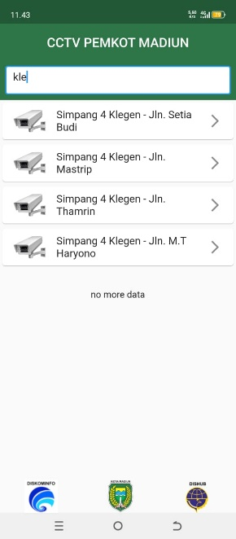
LAPORAN HARIAN
TANGGAL : 9 11 2024
PT. OLEAN PERMATA TELEMATIKA
ALMAT : jln cendrawasih no 73

No | Team | Kegiatan | Status | Keterangan
1 | *romadhon | *perbaikan cctv perumahan salak | selesai
 | *agung

2 | *dimas | muter kota pendekar | selesai | 14 tempat
 | *vian
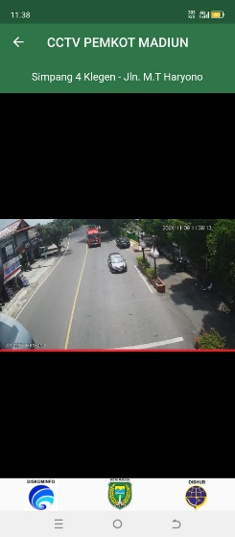
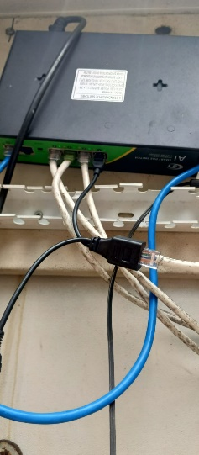
3 | *rivai | pasang injektor untuk klegen | selesai
 | *malik | arah jln mt hariono

4 | *anton

